Приложение 9
 |  |  | Приложение № 9
 |  |  | к муниципальной программе
 |  |  | городского округа город Воронеж
 |  |  | «Формирование современной городской среды
 |  |  | на территории городского округа город Воронеж
 |  |  | на 2018 - 2022 годы»

Визуализированный перечень образцов элементов оборудования

№ п/п | Наименование оборудования | Эскиз | Краткое описание
1 | 2 | 3 | 4
1 | Скамейка металлическая |  | Размеры должны быть (ДхШхВ) не менее 2250х350х395 мм и не более 2350х 450 х 495мм. Конструкционное исполнение должно включать: каркас - труба профильная прямоугольного сечения, сечение профиля (ШхВ) должно быть не менее 40х20 мм, толщина стенки профиля ≥2мм; металлическая полоса, сечение должно быть (ШхВ) не менее 20х3 мм. Сиденье - доска из древесины твердых пород. Размер доски (ШхВ) должен быть не менее 35х90мм. На металлическом каркасе должно быть закреплено сиденье из продольных досок, расположенных на расстоянии друг от друга.
2 | Скамейка металлическая | 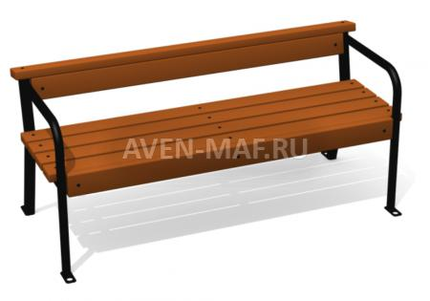 | Размеры должны быть (ДхШхВ) не менее 2250х500х610 мм и не более 2350х 600 х 710 мм. Конструкционное исполнение должно включать: каркас - труба профильная прямоугольного сечения, сечение профиля (ШхВ) должно быть не менее 40х20 мм, толщина стенки профиля ≥2мм; металлическая полоса, сечение должно быть (ШхВ) не менее 20х3. Сиденье - доска из древесины твердых пород. Размер доски (ШхВ) должен быть не менее 35х90мм. На металлическом каркасе должно быть закреплено сиденье и спинка из продольных досок, расположенных на расстоянии друг от друга. По бокам сиденья должны быть расположены подлокотники.
3 | Скамейка металлическая |  | Размеры должны быть (ДхШхВ) не менее 1400х520х745 мм и не более 1500х620х795 мм. Конструкционное исполнение должно включать: каркас - труба профильная прямоугольного сечения, сечение профиля (ШхВ) должно быть не менее 40х20 мм, толщина стенки профиля ≥2мм; металлическая полоса, сечение должно быть (ШхВ) не менее 20х3 мм. Сиденье - доска из древесины твердых пород. Размер доски (ШхВ) должен быть не менее 35х90мм. На металлическом каркасе должно быть закреплено сиденье и спинка из продольных досок, расположенных на расстоянии друг от друга. По бокам сиденья должны быть расположены подлокотники.
4 | Скамейка с металлическими ножками | 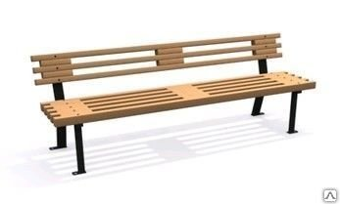 | Размеры должны быть (ДхШхВ) не менее 1910х520х685 мм и не более 2010х620х785 мм. Конструкционное исполнение должно включать: Каркас - труба профильная прямоугольного сечения, сечение профиля (ШхВ) должно быть не менее 40х20 мм, толщина стенки профиля ≥2мм; металлическая полоса, сечение должно быть (ШхВ) не менее 20х3 мм. Сиденье - доска из древесины твердых пород. Размер доски (ШхВ) должен быть не менее 35х90мм. На металлическом каркасе должно быть закреплено сиденье и спинка из продольных досок, расположенных на расстоянии друг от друга.
5 | Урна бетонная квадратная | 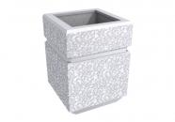 | Размер урны должен быть не менее 390х300х585 мм и не более 492х 421 х 685 мм.Урна должна быть отлита из цемента с добавлением кварцевого песка и гранитного щебня и фибры, должна быть ошкурена, должна быть дважды оштукатурена, должна быть дважды покрыта краской по бетону и окрашена водно-дисперсионной краской на акриловой основе. Урна должна быть квадратная рельефная. Ведро-вставка должно быть с ручками, должно быть выполнено из оцинкованной листовой стали, толщина стали должна быть не менее 0,4 мм.
6 | Урна бетонная квадратная | 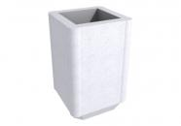 | Урна должна быть отлита из цемента с добавлением кварцевого песка и гранитного щебня и фибры, должна быть ошкурена, должна быть дважды оштукатурена, должна быть дважды покрыта краской по бетону и окрашена водно-дисперсионной краской на акриловой основе. Урна должна быть квадратная рельефная. Ведро-вставка должно быть с ручками, должно быть выполнено из оцинкованной листовой стали, толщина стали должна быть не менее 0,4 мм.
7 | Урна металлическая | 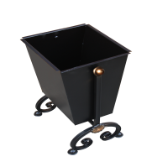 | Размер урны должен быть не менее 390х300х585 мм и не более 492х 421 х 685 мм. Объем короба должен быть не менее 37л. Конструкционное исполнение должно включать: Короб - металлический лист, толщина листа должна быть не менее 1,5мм.
8 | Светильник |  | Размер (ДхШхВ) 690х335х310 мм. Мощность 100Вт., пластиковый корпус, защитное стекло
9 | Светильник | 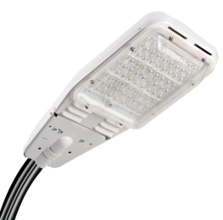 | Размер (ДхШхВ) 600х300х140 мм. Мощность 100Вт., пластиковый корпус, защитное стекло

Руководитель управления жилищно-коммунального хозяйства Д.В. Соломаха

